核心概念
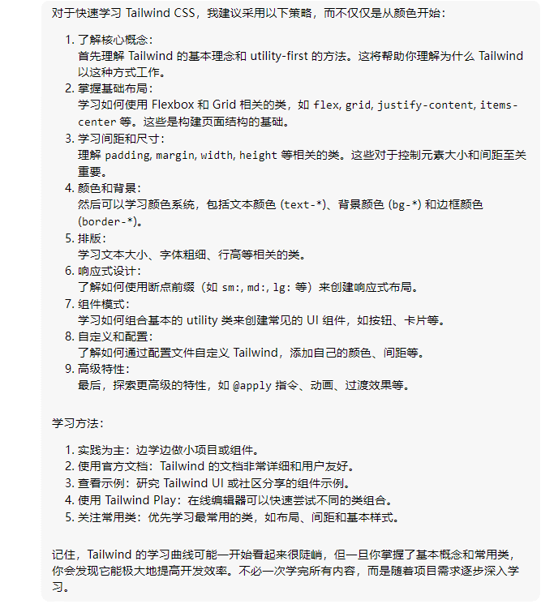
 | 首先理解 Tailwind 的基本理念和 utility-first 的方法。这将帮助你理解为什么 Tailwind 以这种方式工作。
Utility-First

 | Utility-First Fundamentals: build complex components from a constrained set of primitive utilities.

 |  | Style | disadvantage

 |  | traditional style | 1. wasting energy inventing class names
 |  |  | 2. CSS files get bigger every time you add a new feature
 |  |  | 3. CSS is global and you never know what you’re breaking when you make a change.
 |  | inline style | 1. Using inline styles, every value is a magic number.
 |  |  | 2. Can’t use media queries in inline styles
 |  |  | 3. Inline styles can’t target states like hover or focus
 |  | Tailwind | Maintainability Concerns:The biggest maintainability concern when using a utility-first approach is managing commonly repeated utility combinations.

